상품제안서
탁상용 LED무드등 초음파가습기 | 상품코드: S23945

 |  |  |  |  |  |  | 02-713-8555 | www.synergygift.co.kr
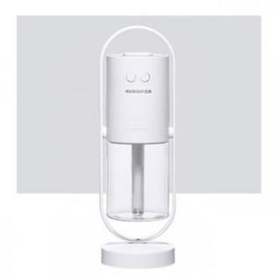

【상세/제작정보】

【인쇄/포장옵션】 | 레이저 / 포장지포장

【공급단가】 | 수량 | 50~ | 100~ | 500~ | 1,000~ | 2,000~
*VAT별도 | 네이비 | 11,700원 | 11,520원 | 11,250원 | 10,800원 | 10,350원
 | 화이트 | 11,700원 | 11,520원 | 11,250원 | 10,800원 | 10,350원

【상품 URL】 | https://www.synergygift.co.kr:443/src/goods_detail.php?gdno=23945

